Připomínky
1 | hardwarový klíč - dočasne nevyžadovat HW Klíč - (Naplánovat schůzku v příbrami)
2 | při přepínání segmentů se objeví D13 = 1
3 | zadání pacienta: chybové hlášky se skryjí za okno pacienta
4 | obrázky do kanálů, každý kanál má jinou barvu konektoru
5 | při pozastavení špatně funguje událost vysokého odporu
6 | Chybové hlášení zkoušky výstupního kanálu při vstupním testu – umazat hlášku „Příliš vysoká impedance“, zbytek ponechat
7 | režim 2 jen při léčení! Při měření a událostech nastavit režim 0
8 | upravit monitor pro různé role uživatelů (přepnout ihned po přihlášení )
9 | hlavní okno musí zůstat zafixováno na ploše (OK, nefunguje při zachycení okna myší za titulkový pás)
10 | help ve formě PDF (jazykové mutace)
11 | dlouhé nabíhání proudu ve stavu Připraven
12 | procedura se započítá pokud prošlý čas je větší (roven) než 20 minut. Hodnota limitu do konfigurace.
13 | procedury lze opakovat po uplynutí 4 hodin. Hodnota limitu do konfigurace.
14 | zakódovat konfiguraci. Pro Superadmina udělat dialogové okno s konfigurací. (Hotovo, nelze zakódovat, v konfiguraci chybí IP adresa a přidání/ubrání jazyka)
15 | zálohu duplikovat na flashdisk, písmeno flashky do konfigurace
16 | po zadání pacienta se nesmí dát modifikovat základní závislé údaje o pacientovi
17 | funkce "Odstranit pacienta" nefunguje. Management pacienta je "divný".
18 | přidat tlačítka "Procedury" a "Seznam pacientů" na hlavní toolbar
19 | implementovat pípnutí při HR a na konci procedury
20 | Hypertyp, 56+, muž – chybně zadané časové intervaly segmentů procedury
21 | chybné chování při "rychlé" změně odporu ve stavech "Připraven" a "Léčení" (zřejmě souvisí s 5)
22 | zrychlit reakci klávesnice při změně proudu
23 | při HR se přepne z módu 2 do módu 0 až při dosažení 0,5 mA
24 | při výběru pacienta dochází k chybě "Došlo k restartu desky" (nutno ověřit nápravu)- pro připojení pouze jednoho kanálu se cyba stále vyskytuje cca 50/50
25 | při nastavení proudu na max = 3,98 mA dojde k sestupu proudu na 0
26
27 | Obecná (informativní) představa k barvení sloupce v závislosti na hodnotě z registrů (AIN2-AIN1) v rozsahu 38 = zelená / 60 = červená
27 | 38
28 | 39
29 | 40
30 | 41
31 | 42
32 | 43
33 | 44
34 | 45
35 | 46
36 | 47
37 | 48
38 | 49
39 | 50
40 | 51
41 | 52
42 | 53
43 | 54
44 | 55
45 | 56
46 | 57
47 | 58
48 | 59
49 | 60
28
29 | Pro roli Super administrátora vytvořit možnost nasatvení času definujícího dobu trvání procedrur pro její započtení a času, který určuje délka přestávky mezi započtenými procedurami. (Hotovo, nelze zakódovat, v konfiguraci chybí přidání/ubrání jazyka)
30 | Nastavení proudu udělat pokud možno víc online tak, aby okamžitá hodnota na obrazovce odpovídala skutečné na výstupu - prověřit!!! - OK
31 | Hypo, žena, 56+ - záměna sudých a lichých hodnot definujících průběhy v segmentu u 1. až 6. procedury (časové intervaly jsou správně)
32 | Normo, žena, 56+ - v 9. až 13. proceduře chybí v prvním segmentu hodnoty označení průběhu (vvs) a sweep - !!! OVĚŘIT !!! -
 | Chyba stále přetrvává i po opravě tabulky procedur a segmentů - chybí zadat i parametr režim "2" viz. obrázek

33 | Po spuštění procedury (po stisku tlačítka "Začátek" )graf měření vodivosti schovat (mesmí svítit ani jedna červená čárka, aby to nemátlo obsluhu během procedury)
34 | Zobrazení v grafu vodivosti vykazuje chybu při přechodu hodnot AIN2-AIN1 = 68 až 72 : dochází k příliš velkému skoku v grafu (přechod do stavu zelená)
35 | Typ monitoru měnit ihned po přihlášení Uživatele (mění se až po výběru pacienta)
36 | Přidat upozornění pro uživatele, že není přihlášen, pokud se omylem po vybrání pacienta odhlásí. V tu chvíli se znemožní používání tlačítek pro ovládání procedury (zešednou) a uživatel by mohl být zmatený. (zabráněno odhlášení)
37 | Do Nastavení konfigurace přidat možnost nastavení určité IP adresy LAN desky.
38 | Odstranit hlášky "Zapínání kanálu X" při inicializaci programu.
39 | Výstražný zvuk přidat ke všem chybový hlášením.(stačí pouze jedno pípnutí).
40 | Pro roli Uživatel upravit Stavové pole průběhu: odstranit ukazatel času do změny segmentu a možná i uplynulého času.
41 | Při přechodu ze šesti použitelných kanálů na méně zanechat zobrazení všech kanálů. Nepřístupné kanály označit hláškou "Nepřístupný"(nebo "Vypnutý").
42 | V dialogu tvorby nového pacienta změnit nadpis "Sex" na "Pohlaví".
43 | V seznamu pacientů přidat sloupeček "Dokončeno", ve kterém se bude zobrazovat označení (např. fajvka) u daného pacienta, který již dokončil všech 13 procedur. Takového pacienta nebude možné vybrat k další proceduře. (Na to peču ;-)
44 | Výstražný zvuk změnit na jedno důrazné "pípnutí".
45 | Odstranit hlášku "Pacient dokončil proceduru číslo 0 v 0. cyklu za 0 minut a 0 sekund" vyvolanou chybovým hlášením: Chyba přístorj MDM nereaguje (viz. obrázek)
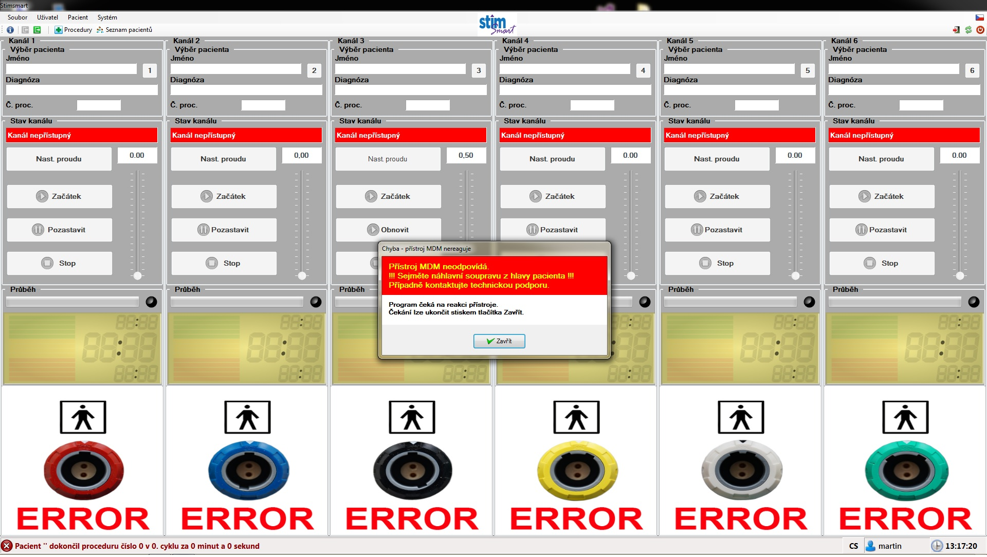

46 | Změnit barvu pozadí měření času a sloupce vodivosti z výrazně zelené na modrou
47 | Indikátor stavu kopírující barvu LED zvětšit
48 | Pokud nedopatřením dojde k zápisu neplatných dat do Holding registru, tak se program zacyklí hláškou:"Zápis do Holding registrů neobsahuje platná data" (Prověřit!!! Neumím nasimulovat) - Ověřeno - OK
49 | Zvyšujeme-li vodivost, dochází v grafu vodivosti k rozsvicování více a více úrovní až po bod, kdy svítí všechny. Zvýši-li se potom vodivost, graf zmizí. Bod zlomu je AIN2 - AIN1 = 38.
50 | V průběhu procedury, nechť je v poli zobrazujícím stav průběhu vidět pouze zbývající čas zvětšený přes celé toto pole.
51 | Přidat chybové hlášení, pokud se uživatel bude pokoušet ukončit program v průběhu procedury: "Probíhá-li procedura, program nelze ukončit."
52 | Během procesu nastavení proudu se nevyhodnocuje bit v registru příliš vysoké impedance zátěže
53 | Po obnovení komunikace (odpojení a znovu připojení LAN kabelu k Desce LAN) proběhne Autotest s validními chybami.Před zahájením procedury byl funkční poze kanál č. 1 (ostatní nejsou připojené)
 | V tomto okamžiku nelze okno s chybami zavřít. Windows píše:" Neodpovídá". Viz obrázek.
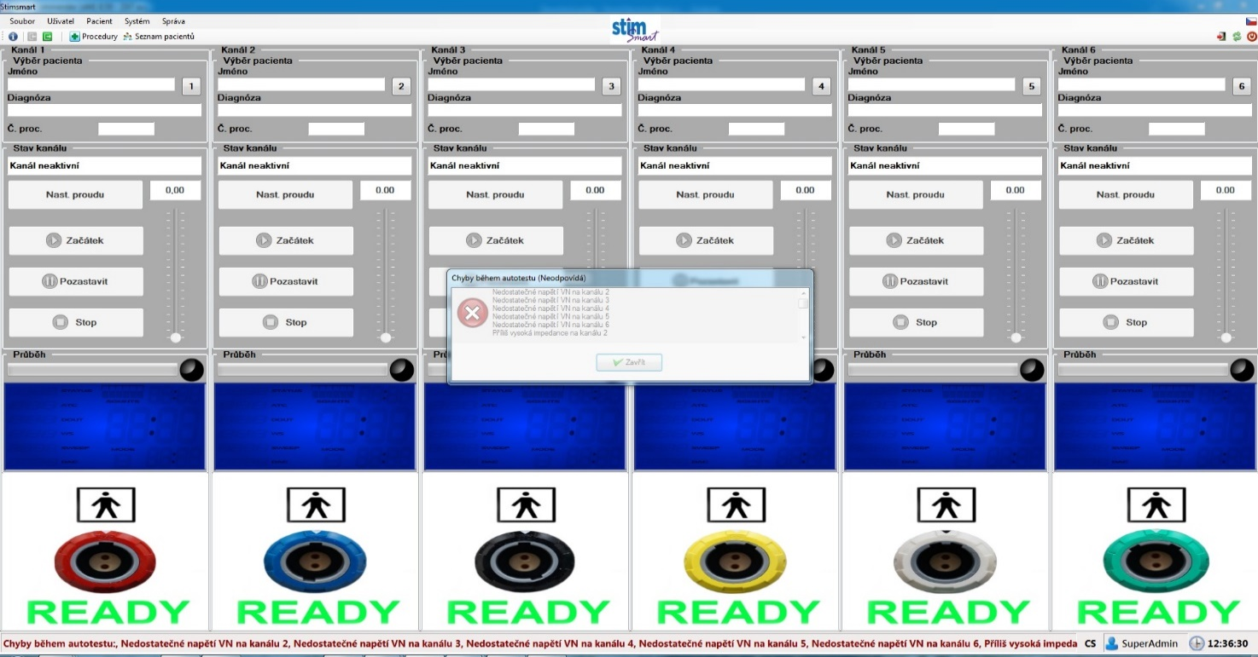

54 | Změní-li uživatel v průběhu procedury jazyk, program spadne a opět se nahodí, avšak procedura se mezitím ukončí a zmizí.
55 | Informace (pole) "Zdravotní pojišťovna" úplně odstranit (v praxi se nikdy nevyužije)
56 | Pro test vodivosti přidat neutrální odlišné krátké potvrzující pípnutí (přechod mezi "Připojte elektrody" a "Kanál připraven"), aby sestra otočená zády k přístroji slyšela, že pacient už je připojen.
57 | Pro Superadmina dát info, že tam není zastrčená flashka
58 | Bílé číslice do monitoru, upravit opacity, světlejší zelená do sloupce
59 | Z monitoru vyhodit DOUT, přidat rozdíl AIN2-AIN1
60 | Přepracovat vzhled programu na tzv. "dlaždice"viz následující obrázek
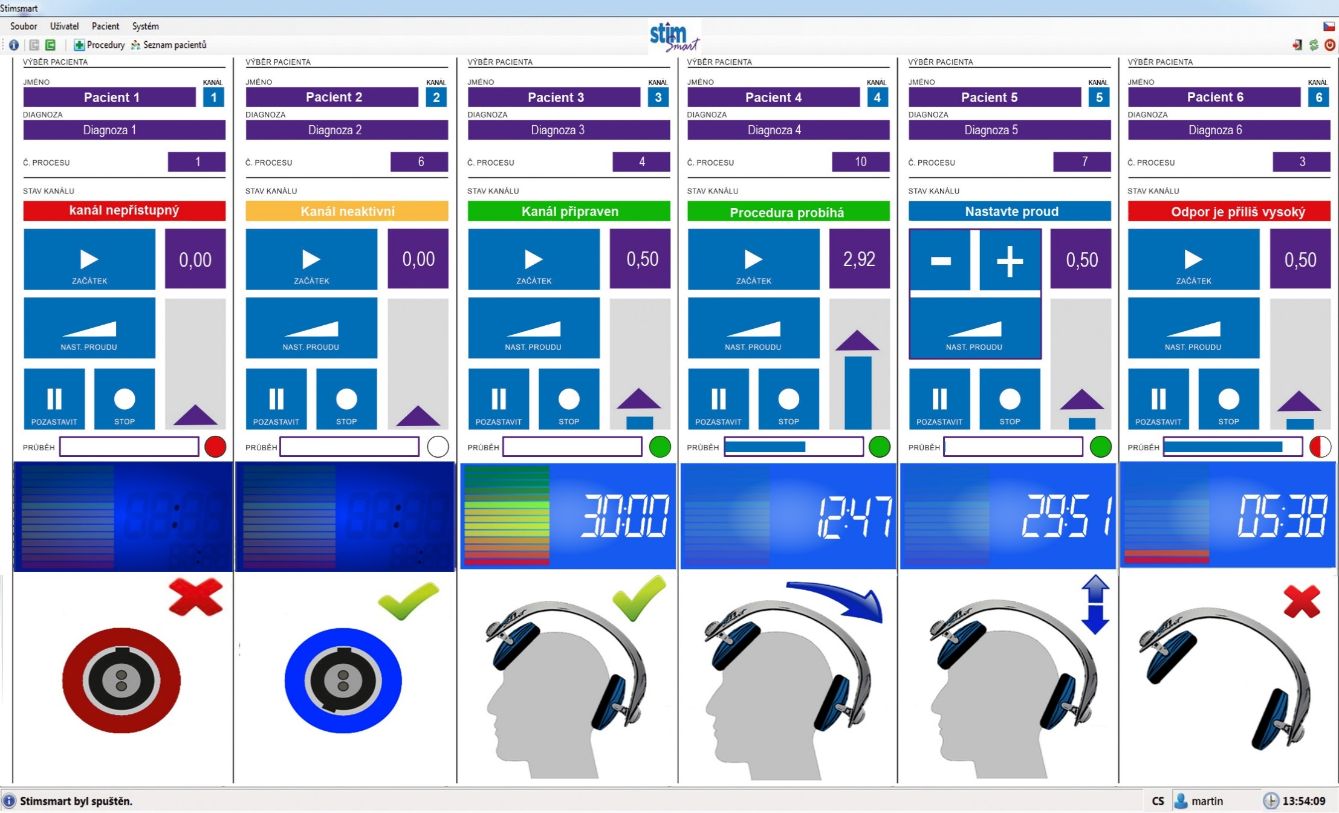

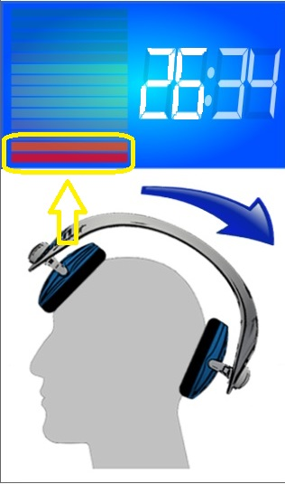
61 | Umožnit nastavení proudu pomocí dotyku tím, že po stisku tlačítka "NAST.PROUDU" změní tlačítko "ZAČÁTEK" změní na dvě samostatná "(+)" a "(-)", která budou mít shodnou funkci (regulaci proudu) jako klávesnicové šipky nahoru a dolu.
62 | V průběhu procedury stále svítí část sloupce (dvě čárky viz. obrázek) pro indikaci vodivosti, což navozuje doměnku,
 |  | že měření vodivosti je aktivní i během procedury, ale to není tak úplně pravda.
 |  | Sloupec musí být celý vybledlý (celý ve stavu neaktivní).

63 | Číslice zobrazující zbývající čas do konce procedury zvýraznit plnou bílou barvou (snížit průsvitnost).
64 | Aktualizovat zdrojové obrázky v programu viz. příloha e-mailu (nové obrázky mají zarovnání na střed kvůli vizializaci)
65 | Po ztrátě a obnovení komunikace mezi deskou LAN a PC se ponásledujícím "Autotestu" zpřístupní kanály, které při "Autotestu" generovaly chybu. Kanály s chybou musí být poté nepřístupné
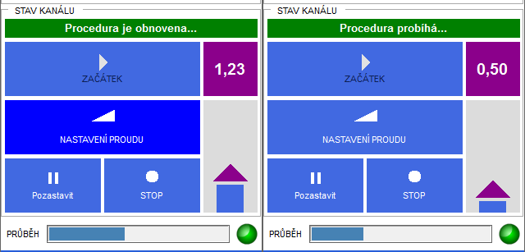
66 | Při pozastavení a následném obnovení procedury se v okně STAV KANÁLU vypisuje "Procedura je obnovena". Požadujeme, aby se po obnovení vypisovalo "Procedura probíhá"

67 | Tlačítka která jsou v daný okamžik funkční se pod kurzorem myši podbarvují (zvýrazňují). Požadujeme, aby byly funkční tlačítka zvýrazněna i bez ukazatele myši .
 | (bude to přehlednější pro dotykové ovládání, kdy je zřejmé které tlačítko je funkční již před jeho volbou)
68 | Pro přesnější dotykové ovládání zvětšit tlačítka výběru kanálů (1 až 6 viz. obázek příloha e-mailu- kanál 6 ).
69 | Pro přesnější dotykové ovládání zvětšit tlačítka Konec, Nové spuštění, Vypnutí ,Přihlášení, procedury, Seznam pacientů, Soubor, Uživatel, Pacient, Systém
70 | Pro přesnější dotykové ovládání zvětšit řádky pro výběr pacienta ze seznamu pacientů (po kliknutí na č. kanálu).
71 | Na místo ikony "O aplikaci" vložit logo Stimsmart (funkci zachovat-pokliknutí na logo se zobrazí původní info)
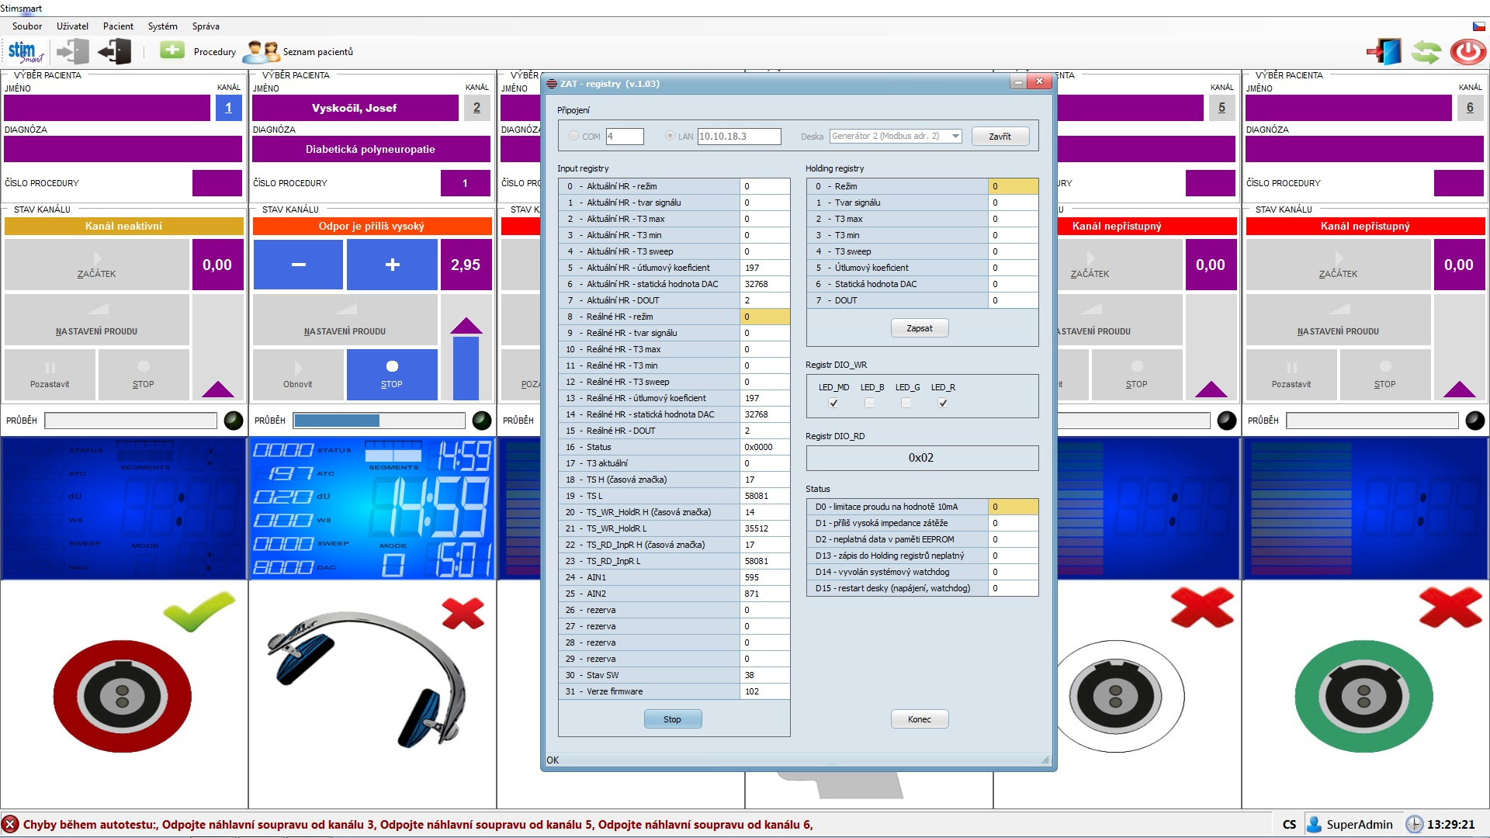
72 | Pokud se během léčení nastaví proud např. na hodnotu 2,95 a nestiskne se znovu tlačítko "NASTAVENÍ PROUDU"(zůstanou stále funkční tlačítka "+" a "-"), tak při změně segmentu dochází k falešnému vyhodnocení stavu a hlášení "Odpor je příliš vysoký"

 |  |  |  | Před změnou segmentu procedury musí SW sám případné probíhající nastavení proudu ukončit

73 | Prosím prověřit již zmíněný předchozí bod 52 -Během procesu nastavení proudu se nevyhodnocuje bit v registru příliš vysoké impedance zátěže "D1"
 | Opraveno. Pokud nastane stav "vysoké impedance" ve stavu "nastavení proudu", musí se nastavení proudu přerušit, podobně jako 72.

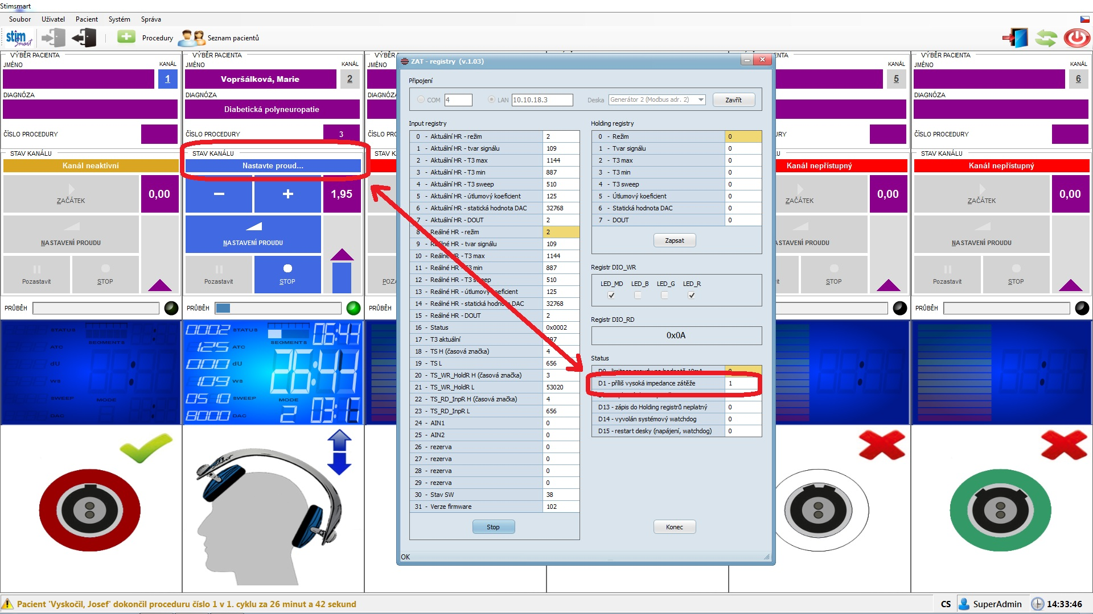

74 | Informace pro uživatele SuperAdmin "Zálohovací médium nebylo nalezeno" se neukládá do deníku
75 | Pro uživatele SuperAdmin je informace o měření "dU" (AIN2-AIN1) pravdivá pouze v rozsahu 0 až 255 (HW umožňuje "dU" teoreticky v rozsahu 0 až 999)
76 | Administrátor může během procesu léčení vymazat pacienty, kteří se zrovna léčí a vyvolat tak neošetřenou chybu viz. obrázek:
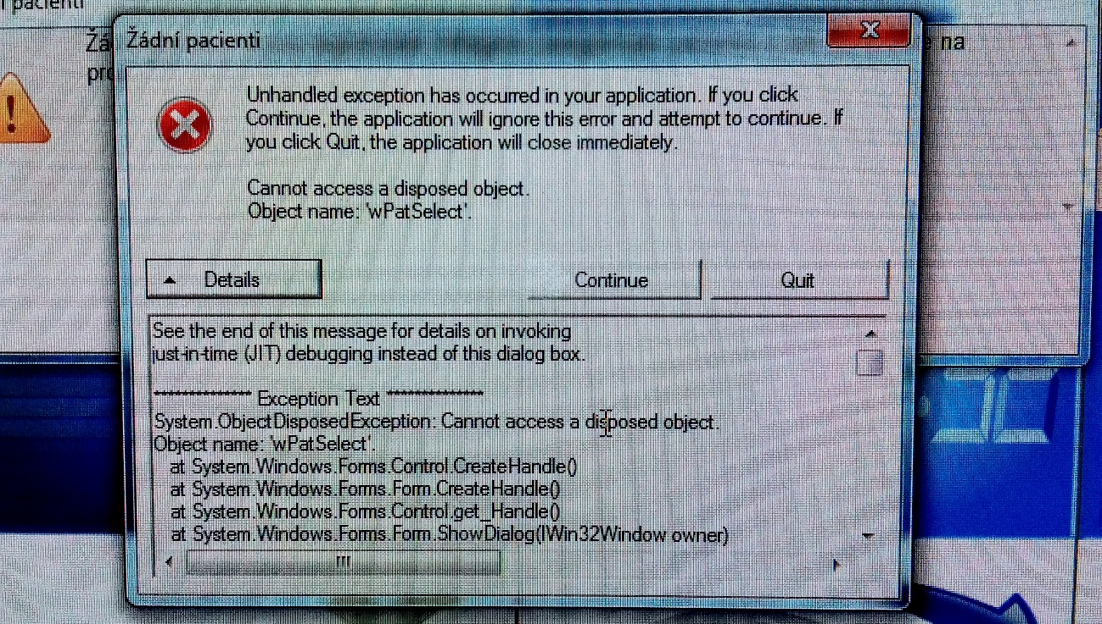
 |  |  | Je na zvážení , jestli by během léčení :

 |  |  | a) neměla být databáze úplně nepřístupná,
 |  |  | b) nebo během léčení nepůjdou mazat řádky s (konkrétními) pacienty (kteří se zrovna léčí).

 |  |  | Preferujeme řešení dle bodu b)

77 | Se zvětšením řádků s výběrem pacienta viz. bod 70 je vhodné zvětšit úměřně i písmo, aby obsluha mohla přečíst lépe text (třeba i bez brýlí)
78 | Pokud se opakovaně klikne myší na stejnou ikonu "Procedury" nebo "Seznam pacientů", tak dochází zbytečně k opakovanému vykreslení okna a obrazovka jakoby problikne
79 | Pokud se pro určitý kanál vybere konkrétní pacient, tak není žádoucí aby se pro jiný kanál nabízel stejný pacient , který už se léčí na jiném kanálu (pro větší přehlednost by měl být v tuto chvíli řádek s pacientem zašedlý,)
 | Pokud tohoto zašedlého pacienta obsluha přesto vybere, tak se zobrazí stávající upozornění "Tento pacient je již připojen na jiný kanál"
80 | V okně "Seznam pacientů" zvětšit řádek s nabídkou ikon "První"; Předchozí"; Aktuální řádek";… stejně jako v bodu 69
81 | V okně "Seznam pacientů" zvětšit řádky jednotlivých pacientů viz. bod 77
82 | Záloha databáze (pacientů a uživatelů- resp. komprimace do" .enc" souboru) se musí vždy provést při následujícíh úkonech:
 | 1) došlo k založení nového uživatele
 | 2) došlo k založení nového pacienta
 | 3) došlo k inkrementaci "Čísla procedury" pacienta
 | zabrání se tak strátě informací při úmyslném i nechtěném výpadku proudu
83 | Na konci procedury (po uplynutí 30 min intervalu) je nutné výrazně snížit rychlost poklesu proudu do nuly.
84 | Při opakovaném postupném výběru více kanálů (pěti a více) se někdy ještě stane že se nesprávně vyhodnotí stav : "Došlo k restartu desky"
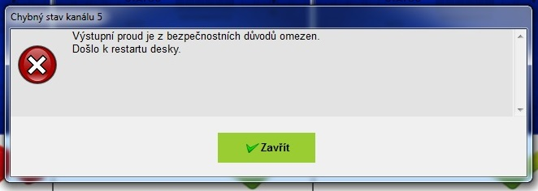
 |  |  |  |  | Je nutné se zaměřit se na skutečnost, že při zapnutí napájení desky generátoru je ihned aktivní informace o restartu desky
 |  |  |  |  | do té doby, dokud nedojde k prvnímu čtení z desky generátoru

85 | V seznamech je navíc jeden prázdný řádek

